e-Commerce Q&A
e-Commerce Q & A
Category | Q | A
Registration | IDを登録したい | 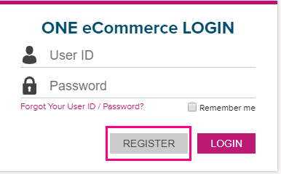 弊社ホームページの右上にあるREGISTERより登録を行ってください。 内容の入力は【英語】でお願い致します。日本語で申請された場合、IDの発行に時間がかかります事ご了承ください。
Registration | IDの解除(削除)がしたい | Web上からの申請はできませんので、下記リンクよりCategory：e-Commerceを選択して、 解除(削除)希望の旨ご連絡ください。 <お問い合わせ> https://www.one-line.com/ja/contact-us
Registration | 顧客情報にある電話番号、fax番号、e-mailアドレス、トレードを変更したい | 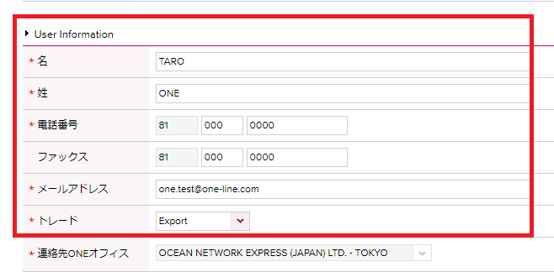
Registration | 新規ブッキング(Booking Request)する際のブッキングオフィス(Booking Office)の追加・変更をしたい | ご自身で追加・変更はできませんので、下記リンクよりご依頼ください。 Category：e-Commerceを選択してください。 <お問い合わせ> https://www.one-line.com/ja/contact-us
Registration | 会社名や住所が変更になった | 下記リンクよりご連絡ください。Category：e-Commerceを選択してください。 <お問い合わせ> https://www.one-line.com/ja/contact-us
Registration | ログインができなくなってしまった | ログイン画面のForgot user ID/PW?よりPassword Searchを行ってください。 登録されているe-mailアドレスに仮パスワードが送られます。 https://ecomm.one-line.com/ecom/CUP_HOM_1011.do
Registration | パスワードを忘れてしまった | 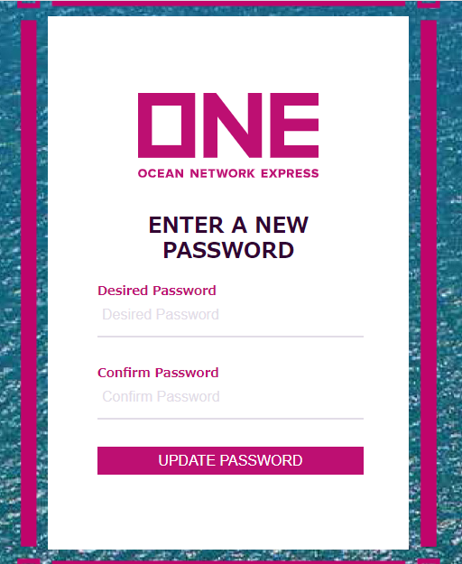 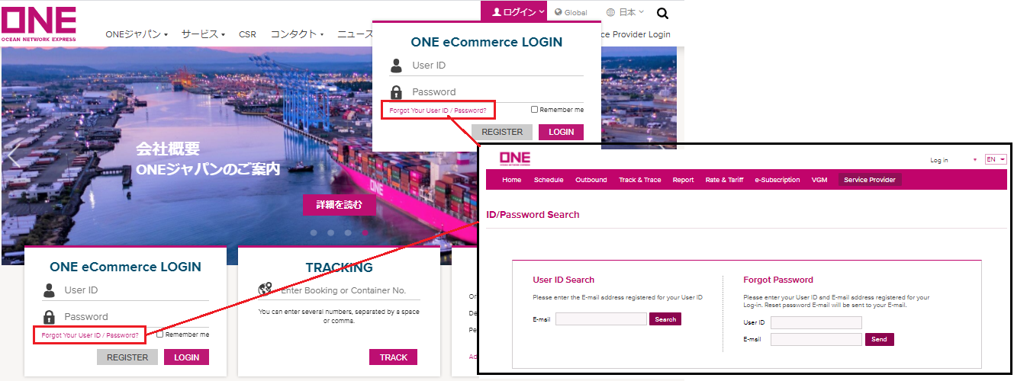 ログイン画面のForgot user ID/PW?よりPassword Searchを行ってください。 登録されているe-mailアドレスにメールが届きますので、メール内に記載されているURLにアクセスし、新しいパスワードをご設定ください。パスワード変更が完了しましたら、再度メールが届きます。
Registration | パスワードの変更方法 | 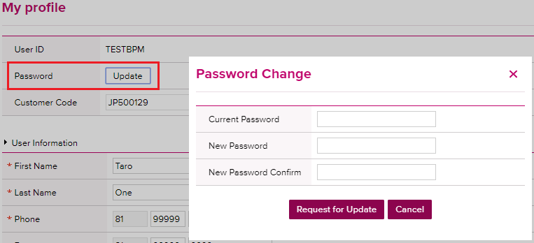 画面右上のお名前をクリックして表示されるMy profileを開いて下さい。 Passwordの横にあるUpdateボタンを押し、それぞれ入力しSaveで変更可能です。 Temporary Passwordを発行した場合は、Currentに入力してください。
Registration | IDを忘れてしまった | 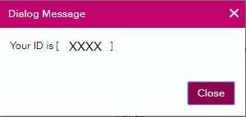 ログイン画面のForgot user ID/PW?よりUser ID Searchを行ってください。 E-mailアドレス入力後、下記のようにすぐに表示されます。 https://ecomm.one-line.com/ecom/CUP_HOM_1011.do
Registration | IDが発行されるまでどれ位かかりますか | 24時間以内には発行される予定ですが、登録のタイミングや祝休日が入る場合にはそれ以上かかることがございます。 もし時間が空いても発行されない場合は、下記リンクよりCategory：e-Commerceを選択してお問い合わせください。 <お問い合わせ> https://www.one-line.com/ja/contact-us
Registration | IDを登録せずに利用できる機能はありますか | スケジュール(マイスケジュールは除く), カーゴトラッキング, メールトラッキング, DEM/DET(Detention 状況は除く)がご利用頂けます。 他の機能はログインが必要となりますのでONE JapanのホームページよりIDを登録してください。 【機能紹介ご参考】：https://jp.one-line.com/ja/ecommerce-applications
Usage | 対応してる利用環境、ブラウザは何がありますか | 対応ブラウザ：Microsoft Internet Explorer version8以上, Google Chrome(推奨), Firefox, Safari ・Cookies, JavaScriptが有効であること ・Microsoft Edgeの場合は、ログイン後空白のページが表示されます。 他のブラウザをご利用いただくか、直接下記リンクからログインをお試しください。 https://ecomm.one-line.com/ecom/CUP_HOM_3000.do?redir=Y ・Firefoxで編集時にエラーが出る場合には、他のブラウザをご利用ください。
Usage | ログインしても画面が表示されない、開かない、 エラーメッセージが表示される 【エラーメッセージの例】 ① Microfsoft Edge: ログイン後空白のページが表示される ② Internet Explorer・Firefox: ログインの部分に「安全な接続ではありません」という表示が出る ③ Internet Explorer:「コンテンツは、有効なセキュリティ証明書により署名されていないため、ブロックされました。」 ④ Google Chrome: 困った顔＋「一時的に停止しているか、新しいウエブアドレスに移動した可能性があります」 | キャッシュのクリアをして頂き、再度画面を開きなおしてからログインをお試しください。 【エラーメッセージご確認のお願い】 ①他のブラウザをご利用下さい。もしくは直接リンクからログインできる場合がございます。 https://ecomm.one-line.com/ecom/CUP_HOM_3301.do?sessLocale=en?sessLocale=ja ②お客様側のセキュリティソフトによりブロックされている可能性があるため、システムご担当者様へご相談下さい。 ③キャッシュのクリアをお試し後、立ち上げ直してログインをお試し下さい。不可であれば、Windows Update(更新プログラム)を最新にする等ありますが、各社異なりますのでシステムご担当者様へご相談下さい。 ④セキュリティ設定でブロックされている可能性があります。システムご担当者様へご相談下さい。
Usage | e-Commerceについて質問がしたい | 下記リンクよりお問い合わせください。Category：e-Commerceを選択してください。 <お問い合わせ> https://www.one-line.com/ja/contact-us
Usage | タイムアウトの時間設定はありますか 入力途中の状態でSaveはできますか | 2時間以上何も動作をしないと自動でタイムアウトになります。 ブッキングのご依頼については入力途中でSaveすることはできません。
Usage | マニュアルはありますか | Bookingのマニュアルは下記リンクをご参照ください。 https://jp.one-line.com/ja/standard-page/web-booking Booking以外のマニュアルにつきましては、各ページの右上にあるUser Guideをご参照ください。
Notification | 自分以外の人にもメールで送りたい | 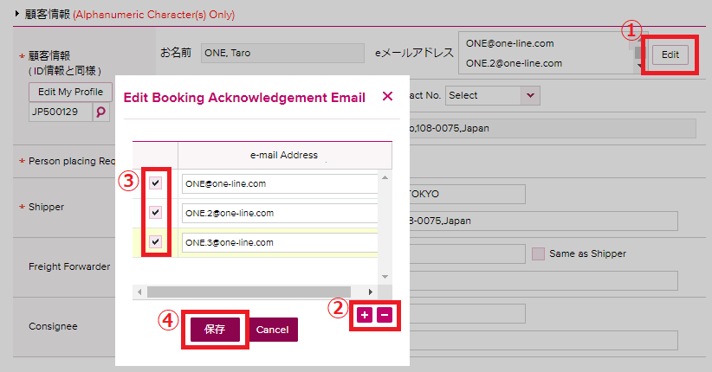 ブッキング情報の同報送信先アドレス設定は、新規ブッキング画面の顧客情報 > eメールアドレス より追加可能です。 "Edit"をクリックし、アドレスを追加して保存してください。 (ブッキング情報以外のメール受信設定は、e-購読(e-Subscription)より自分以外のe-mailアドレスの追加設定が可能です。)
Notification | 登録したeメールアドレスの受信設定について | ブッキング情報の同報送信先は、ブッキングID保有者ご自身のeメールアドレスを含め、ブッキング毎に最大10個のアドレスまで送付設定が可能です。 受信設定は一番最後のブッキング依頼送信時の状態が引き継がれる仕様になっておりますので、新規、変更にかかわらずご依頼の都度宛先のご確認を頂きますようお願い致します。 (Templateごとの設定が可能です。 Change Requestでも元のBKGの設定が引き継がれます。)
Notification | 新規ブッキング(Booking Request)時のeメール通知(e-Mail Notification)にある、Vessel DepartureとVessel Advance/Delayの情報は複数のアドレスへ配信可能でしょうか | ブッキングの際に設定したeメールアドレスへ配信されます。 Userが手配したブッキングが対象となります。同じ会社で別のUser IDが手配したブッキングは、ブッキング時に送付設定されれば受信できます。
Notification | ブッキングキャンセルを行ったらRejectメッセージが届いた | ブッキング番号発番前のため、Rejectedメッセージが発信されます。 ブッキング番号発番後の場合は、Cancelledメッセージが配信されます。 どちらもキャンセルを承ったメッセージとなります。
Notification | スケジュール変更の案内をメールで受け取りたい | Visibility ServiceのVesselスケジュール更新Alert(Vessel Schedule Update Alert)をご利用ください。 また新規ブッキング(Booking Request)時に設定頂けるeメール通知(e-Mail Notification)にあるVessel Advance/DelayをSubcribeにするとスケジュール変更が生じた場合に、自動でメール通知が届きます。 なおe-commerceとは別にONE Japanのホームページにあるメール配信機能もご利用頂けます。 https://jp.one-line.com/ja/subscription
Notification | Vessel Departureの配信タイミングは | 出帆後に配信されます。
Notification | Vessel Advance/Delayの配信タイミングは | Port of Loading(POL)のOriginal Scheduleから±3時間の変更があれば第一回目のお知らせが配信されます。 以降は、変更後のスケジュールに対し±3時間の変更毎に案内されます。 揚地到着予定に対するご案内ではありませんのでご留意ください。
Notification | eメール通知(e-Mail Notification)にVessel DepartureとVessel Advance/DelayをSubscribeすると、Booking単位で通知が配信されるのでしょうか | どちらもBooking毎にメール配信されます。（1つの本船に10bookingsある場合、10通のメールが配信される） なお上記はBooking Request時のeメール通知(e-Mail Notification)をSubscribeにした事が前提です。
Notification | トランシップ船の遅延情報は自動配信されますか | 新規ブッキング(Booking Request)にあるeメール通知(e-Mail Notification)のVessel Advance/Delayは、第1船以降の本船にも変更が生じた場合には配信されます。 他には、カーゴトラッキングやレポート機能で、最新スケジュールをご確認頂けます。 または営業部署へお問い合わせください。
Notification | Booking Request時に入力したContract No.と異なるContract No.がBooking Receipt Noticeに記載されている | 御手数ですが運賃登録があるかどうか営業部署へお問い合わせください。 契約番号が正しい場合でも、船積み期間内で有効な運賃がない場合は「DUMxxxx」という番号に置き換えられるためです。
Notification | Booking Request時に入力したCommodityと異なる名称がBooking Receipt Noticeに記載されている | お客様にて選択・ご入力頂いたCommodityはBooking Receipt Noticeの「Remarks 1」に記載されます。
Notification | ブッキング受領通知(Booking Receipt Notice)にCUT日・ターミナル搬入先・コンテナPick Up先は記載されるのか | CUT日は変更する可能性がありますので記載しておりません。CUT日情報はONE JapanのHome Pageにてご確認をお願い致します。ターミナル搬入先は記載がございます。 Empty Pick Up CY/Full Return CY情報も掲載されますが、Empty Pick Up先は参照しないようご注意下さい。 ピックアップオーダーの詳細につきましては、弊社Home Pageをご参照ください。 https://jp.one-line.com/ja/standard-page/emptypickup-overview
Template | 同じ内容のブッキングをするときに入力の手間を省きたい | ブッキングテンプレート(Booking Template)機能をご利用下さい。ブッキング後にもテンプレートとして保存ができます。 他には、新規ブッキング(Booking Request)作成時に前回のブッキングをコピーする(Copy Previous Booking)に過去のBooking No.を入力することで基本情報呼び出しブッキングを行うことができます。またはブッキング状況(Booking Status)より過去のBooking No.を検索し、それを再度ブッキングする(Book Again)で呼び出すことができます。Cancel/Rejectされたブッキングも同様にご利用可能です。
Template | 前回のブッキングをコピーする(Copy Previous Booking)で利用できるブッキングに制限はありますか | e-commerceでブッキングしたものが対象で、それ以外の方法でご依頼頂いたブッキングは対象外となります。
Template | テンプレートの名前は日本語でも登録可能ですか | ブッキングの入力と同様に英語のみとなります。テンプレート名も英語のみとなります。
Template | Cancel/Rejectになったブッキングをテンプレートとして登録可能でしょうか | 可能です。ブッキング状況(Booking Status)より該当のBooking No.を検索、選択し✔を入れ編集(Edit)ボタンを押し、一番下にあるSave as Templateで保存してください。 Reference No.、eメール通知設定など一部テンプレートへ登録できない情報がございますのでご留意ください。
Template | テンプレートのクイック検索は可能か(例：Jと入力したらJakartaに飛ぶ等) | クイック検索可能です。テンプレート名の頭文字を数回打っていただくと順に候補が出てきます。 もしくはテンプレート名を入力してください。
Template | 異なるUser IDのテンプレートを共有、もしくはコピーしたい | User ID毎の設定となるため、共有やコピーはできません。 ブッキング状況(Booking Status)でブッキングを検索頂き、再度ブッキングする(Book Again)でテンプレートとして保存する事が可能です。
Template | Addressbookに該当がないため、"Accept Manual Entry"をクリックしてテンプレートを作成しても、ブッキングの際都度エラーメッセージがでてくる | 該当がForwarderの場合は、Forwarder欄を空欄でテンプレート作成し、ブッキング特別指示(Special Instruction on Booking)にForwarder名を記載してください。該当がForwarder以外の場合は、次回以降のブッキングからAddressbookに表示されますので、Addrsesbookで再度ご検索ください。
Template | ブッキングテンプレート(Booking Template)を利用してブッキングしたところ、エラーメッセージが表示される | 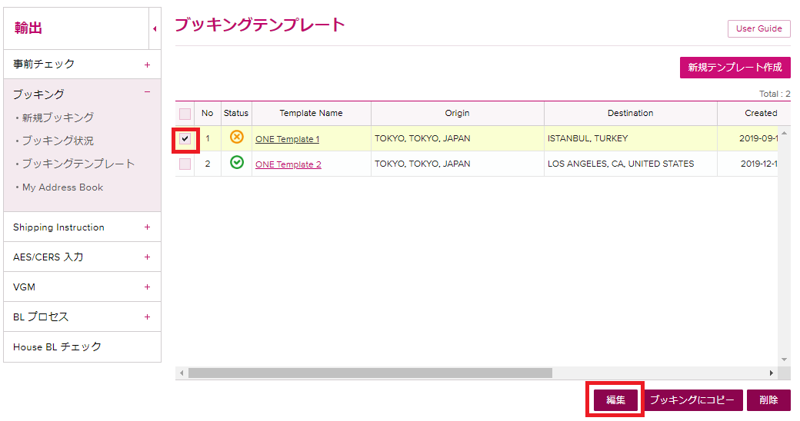 ブッキングテンプレート(Booking Template)から、バツ印が表示されているテンプレートを編集してください。 Shipper, Freight Forwarderにバツ印が表示されている場合は"@"をクリックしてAddress Bookから検索して選択してください。登録後、緑色の✔になっていることをご確認ください。 品目(Commodity)がベタ打ちで登録されている場合は、検索マークから選択し直してください。
Template | Person placing Requestにてe-Booking Partyを選択したブッキングをテンプレートに登録すると、Shipperにチェックが入る | テンプレートはPerson placing Request: e-Booking Partyとしては保存ができません。 テンプレートはForwarderでご登録いただき、お手数ですがブッキング作成時に都度e-Booking Partyをご選択ください。
Booking | ブッキングの分割/Booking Splitの機能はe-Commerce上ありますか | e-Commerceにはありませんので個別にご連絡下さい。
Booking | ラウンドユースの場合、対象のコンテナナンバーはどこに入力したらよいでしょうか ブッキングナンバー取得後に、ラウンドユースとなった場合はどのように連絡したらよいでしょうか | ブッキングの確定前後に関わらず、コンテナの利用可否確認が必要なため、輸出カスタマーサービスまでメールで直接ご依頼くださいますようお願い致します。
Booking | ブッキングの編集ができない、いつまでできるのでしょうか | CYカット日当日にブッキングを変更したい場合は、お手数ですが各支店の輸出カスタマーサービス部までご連絡をお願い致します。 またShipping Instructionを提出された後は、ブッキングの編集はできませんので、各支店の輸出カスタマーサービス部までご連絡下さい。
Booking | U.S.並びにCanada Customs Informationで、AMS For House B/LをBy NVOCCで選択した場合、SCAC Codeの入力は必須でしょうか | 必須となります。お客様のSCAC Codeを入力してください。 Canada向けの場合はCarrier Codeと表示されますが、U.S.と同様お客様のSCAC Codeを入力してください。 こちらはテンプレートに反映されませんので、都度ご入力いただく必要がございます。
Customer Information | Shipper, Forwarder, Consigneeの社名と住所は、完全一致しなくてもいいでしょうか | Address Bookよりご選択下さい。もし該当がなく、マニュアル入力(Accept Manual Entry)となる場合は、分かる範囲でご入力下さい。なおShipperは必須項目となります。 FOBの場合は、Consignee情報をAddress Bookより選択下さい。もし該当がなく、マニュアル入力(Manual Entry)の場合は、分かる範囲でご入力ください。 登録内容の確認が必要な場合に、輸出カスタマーサービスなどからご連絡する場合がございますので予めご了承下さい。 Address BookについてはHP掲載の"e-Commerce 追加機能マニュアル"をご参照ください。 https://jp.one-line.com/ja/standard-page/web-booking
Customer Information | 該当するContract No.が選択肢にないのですが、どのように連絡したらいいでしょうか？また必須事項でしょうか？ | 必須情報になります。 選択肢にない場合は、「Other」を選択の上、右の空欄へ直接ご入力ください。 NAC情報など運賃に関する特記事項は、ブッキング特別指示(Special Instruction on Booking)へ入力をお願いします。
Customer Information | 該当するActual Customer Nameが選択肢にないのですが、どのように連絡したらいいでしょうか？また必須事項でしょうか？ | 必須情報になります。 Actual Customer Name欄で「Unable to Find Named Account or Not Applicable」をご選択頂き、ブッキング特別指示(Special Instruction on Booking)へ入力をお願いします。
Customer Information | 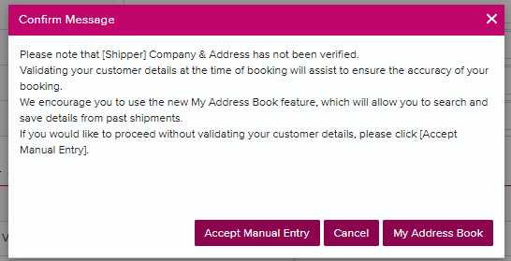 Shipper, Forwarder, Consigneeの横にバツ印が表示される ブッキングをSubmitしようとしたところ下記エラーが表示される | ポップアップメッセージで"My Addressbookをクリックし、Addressbookが開きましたらCompany Nameを入力・Company Districtを選択し、"Search ONE Address Book"から検索してください。Addressbookから選択後、アイコンが緑色の✔になっている事をご確認ください。 もしAddressbookで検索結果がない場合は、Accept Manual Entry"をクリックしてご入力ください。
Customer Information | "Search ONE Address Book"に該当の会社情報が表示されない | 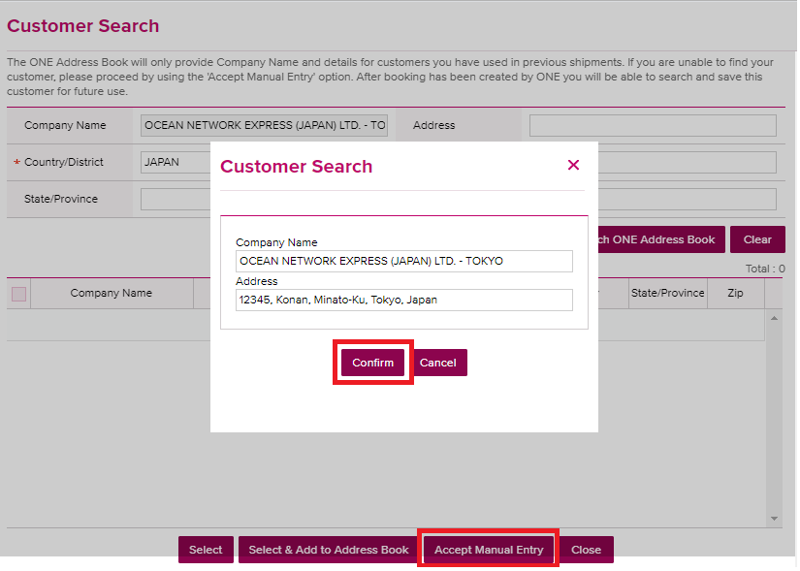 "Accept Manual Entry" をクリックし、ベタ打ちで入力後"Confirm"をクリックしてください。 Confirmした後は、白い〇が表示されます。
Customer Information | Search ONE Address Bookに覚えのない会社情報が表示されている | 過去2年間にBookingやB/Lで使用されたことのある顧客情報が表示されます。
Customer Information | Contract No.をブランクの状態で、ブッキングをSubmitできないのか | Contract No.は必須情報になります。以下の方法で必ずお申し出ください。 -プルダウンで表示された選択肢のいずれか1つをご選択ください。 -選択肢にContract No.が表示されない場合は、"Others"を選択後、右の空欄にマニュアルでContract No.をご入力ください。 -Contract No.がどうしても無い場合は "No Contract"をお選びください。 この場合、輸出カスタマーサービスより問い合わせをさせて頂きますのでブッキングのご案内に お時間を頂く場合がございます事予めご了承ください。
Location / Schedule | 一度に複数本船のブッキングは可能でしょうか | 以下に該当する場合にご利用ください。 新規ブッキング画面のSchedule欄よりManage Schedule機能を利用して複数のブッキング依頼を一度に発信ができます。 ・Origin/Destinationが同じ場合 ・コンテナの本数やコンテナタイプが同じ場合 ・Commodityが同じ場合 ・Contractが同じ場合 詳細はHP掲載の"e-Commerce 複数ブッキングマニュアル"をご参照ください。 https://jp.one-line.com/ja/standard-page/web-booking 上記に該当しない場合は、1件ごとの申請をお願い致します。
Location / Schedule | ターミナルの指定がある場合は、どうしたらいいでしょうか | ブッキング特別指示(Special Instruction on Booking)へ入力をお願いします。
Location / Schedule | トランシップ地やルートの指定がある場合はどうしたらいいでしょうか | ブッキング特別指示(Special Instruction on Booking)へ入力をお願いします。
Location / Schedule | 内航船やFeeder船でのブッキングの場合は、ブッキング特別指示(Special Instruction on Booking)に指定の船名記載で宜しいでしょうか。その際Vessel欄は空欄で良いでしょうか | Vesselではなく、Departureの日付を選択して、本船名をブッキング特別指示(Special Instruction on Booking)へ入力をお願いします。
Location / Schedule | ICD = Delivery地の選択は可能でしょうか (例：NASHIK, INDIA) | Place of Deliveryの欄で検索・選択が可能です。ex. Nashik, Dadri, Hyderabad 特定のターミナルへご指定の場合は、ブッキング特別指示(Special Instruction on Booking)へ入力をお願いします。
Location / Schedule | 新規ブッキング(Booking Request)時のブッキング特別指示(Special Instruction on Booking)に入力した内容は、どこで確認ができますか | ブッキング状況(Booking Status)より該当のBooking No.をクリックすることでご確認頂けます。Booking1件づつのご確認となります。纏めてご確認頂く方法がありません。 Booking Request時のReference No.にある、Booking SH Ref.No.に入力頂ければ、Booking Receipt Noticeの「Remarks1」に反映されます。
Location / Schedule | 新規ブッキング(Booking Request)時に選択するScheduleは、OriginalのScheduleが表示されるのでしょうか | 最新のスケジュールが表示されます。 Originalスケジュールは、ONE JapanのHome Pageの長期スケジュールよりご確認をお願い致します。
Commodity | ブッキングの際に、予定総重量はどの重量を入力すればいいでしょうか また分からない場合はどうしたらいいでしょうか | Tare込みのWeightの合計数を入力してください。 未定の場合でも予測の数字を入力ください。
Commodity | Commodityのプルダウンに該当がでない。 Commodityのマニュアル入力はできないのか。 | Commodityのマニュアル入力はできないため、プルダウン・検索マークからお選びください。 貨物お引き受け確認の為、品目欄でFAKを選択頂いた場合、実際の品目名は別途必要となりますので、必ずお申し出頂けます様お願い致します。どうしても近しい品目が見つからない場合やEMPTY SOC CONTAINER 等の場合は、FAKを選択頂き、 ブッキング特別指示(Special Instruction on Booking)へ実際の品目を必ず記載ください。
Commodity | ブッキングを編集しようとすると、以前入力していたCommodityが消えてしまう | 新機能追加前に頂いているブッキングでCommodityをマニュアル入力されていた場合、編集画面では反映されません。 恐れ入りますが、検索マークから選び直してください。
Commodity | Commodityの検索マークをクリックできない | Contract No., Named Account, ブッキングオフィスを選択しているかご確認ください。 なお上から順番に入力して頂きますようお願い致します。 それでも検索マークがクリックできない場合は、キャッシュのクリアをお試し頂くか、ブラウザの設定をご確認ください。 対応ブラウザ：Microsoft Internet Explorer version8以上, Google Chrome(推奨), Firefox, Safari, Microsoft Edge ・Cookies, JavaScriptが有効であること
Commodity | Commodityのプルダウンに該当がない場合は、どのように入力したらよいか | 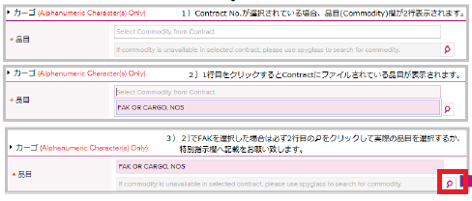 【Contractがピンク表示の場合】 1行目：プルダウンに該当がない場合は、プルダウンの中の近しい品目を選んでください。 2行目: 虫眼鏡から近い品目を選んでください。 【Contractが黄色表示の場合】 虫眼鏡から近い品目を選んでください。 ※FAKを選択した場合は必ずブッキング特別指示(Special Instruction on Booking)にCommodity名を入力頂くようお願い致します。貨物引き受け確認の際に必要となります。
Pick Up | コンテナのピックアップ日を入力したが、Pick Up Orderを入れる必要はありますか | お手数ですがピックアップオーダーについては別途ご手配が必要となります。 詳しくはホームページよりご確認ください。 https://jp.one-line.com/ja/standard-page/emptypickup-overview もし急な案件でブッキング日のピックやオーダー締め切り後に翌日ピックをご希望の場合は、ブッキング確定後に別途ピックアップオーダーチームまでご連絡をお願い致します。
Reference No. | Reference No.は何を入力したらいいでしょうか | ご入力頂いたReference No.は、ブッキング状況(Booking Status画面)にて検索する事が可能です。空欄でもSubmitは可能です。ご自身で手配したブッキングを検索する際にご活用下さい。 なおBooking SH Ref. Noは、Reportの機能やBooking Confirmationにも表示される項目になっています。
Reference No. | 新規ブッキング(Booking Request)時のReference No.で入力した内容を確認したい | ブッキング状況(Booking Status)画面で検索が可能です。 プルダウンリストから希望の項目を選択し、右の空欄に検索ワードを入力して検索(Search)できます。 又、My レポートでShipper Reference Numberを追加して頂くとレポートで抽出が可能です。 なおブッキング時のReference No.の「Booking SH Ref.No.」に入力頂きますと、ブッキング受領通知(Booking Receipt Notice)の「Remarks1」に番号が記載されます。 ONE JapanのHome Page掲載の「Booking Receipt Notice記載内容のご案内.pdf」も併せてご覧ください。
Special Cargo | Special Cargo(危険品やAwkward)のApproval Statusはどのように確認できますか | ブッキングが確定されるまでStatusは"Processing"となっており、最終的にはBookedになります。
Special Cargo | 中古車のガス抜き証明書はどのように連絡したらいいですか | Cargo Natureが普通品の場合、添付ファイルの機能がありませんので、お手数ですがブッキング番号を添えて輸出カスタマーサービス宛てにメールで送付下さい。
Special Cargo | 危険品の明細を複数uploadしたい | 危険品アイテム１つにつき１ファイルのみ添付が可能となっております。 複数枚のファイルを添付したい場合は、ZIPファイル形式に纏めて1つのファイルにて添付をお願い致します。 なお1つのファイル容量の上限が5MBまでとなりますため、それ以上の場合は別途メールにてご送付ください。 またファイル名を英語で提出頂けます様お願い致します。
Special Cargo | 危険品の明細でupload可能なファイル形式は | Excel, Word, PDF and Imageの形式は添付可能です。Powerpointは不可となります。
Special Cargo | 1つの案件で普通品、危険品、リーファー(本冷LIVE REEFER)、OOG等、貨物の種類が異なるコンテナが混在する場合はどのように依頼すれば良いか (普通品コンテナと危険品コンテナ、又はOOG貨物コンテナ等、案件が同じ場合など) | ターミナルでの貨物管理の為、普通品、危険品、リーファー(本冷LIVE REEFER)、OOG等、貨物の種類が異なる場合は、お手数ですが別々にブッキングの送信をお願い致します。 ブッキング済みの普通品コンテナに危険品が入る場合、コンテナが分かれている場合はブッキングも分割をさせて頂いております。尚、BL作成時にCOMBINEが可能ですので、SIの備考欄などへ明記の上でご提出下さい。
Special Cargo | リーファー(本冷LIVE REEFER)の1つの案件で、複数の設定温度が混在している場合はどのように依頼すれば良いか | ターミナルでの貨物管理の為、リーファー(本冷LIVE REEFER)の設定温度が複数混在している場合は、 お手数ですが別々にブッキングの送信をお願い致します。 尚、BL作成時にCOMBINEが可能ですので、SIの備考欄などへ明記の上でご提出下さい。
Special Cargo | Reefer貨物のVentilationにあるCMHの意味は何でしょうか | Cubic Meter Hoursの略です。新規ブッキング(Booking Request)の際には% Openを選択してください。 Ventilation Closeの場合は、"0 CMH"(Zero CMH)が基本設定となります。お手数ですが同様にご選択ください。
Special Cargo | ReeferでNatureは必須でしょうか。またどれを選択したらよいでしょうか | 必須項目となります。温度帯によりいずれかをご選択下さい。 Fresh / Chilled どちらも可: +5C thru +25C Chilled: -4.99C thru +4.99C Frozen: -5C thru -35C" Frozenの場合は、Ventilation Close、"0 CMH"(Zero CMH)が基本設定となります。お手数ですが同様にご選択ください。
Special Cargo | ReeferのPre-Coolingはどこに入力したらよいでしょうか | Pre-Coolingのご要望につきましては、お手数をおかけしますが空コンテナピック予定のバンプールまたはターミナルへお客さまご自身で直接お問い合わせを頂けます様お願い致します。
Booking Status | ブッキング番号がリリースされる前のブッキング状況はどのように確認したらよいか | ブッキング状況(Booking Status)の画面よりご確認ください。右側にあるRequest Statusにブッキング状況が表示されます。ブッキングSubmit時に発番されるRequest No.でもご確認頂けますが、分からない場合はリクエスト日(Request Date)で検索可能です。 ブッキングが確定するとブッキング状況(Booking Status)がProcessingからBookedへ変わります。 ご不明点等がございましたらお手数ですが各支店の輸出カスタマーサービス部までお問合せください。
Booking Status | 自分が手配したブッキングを検索したい | ブッキング状況(Booking Status画面)にあるe-Booking Partyよりご自身のUser IDを選択の上、検索(Search)をしてください。 また他にReference No.をご活用下さい。ブッキング時に入力頂く事で、ブッキング状況(Booking Status)よりご自身のブッキングを管理/検索しやすくなります。
Booking Status | ブッキング状況(Booking Status)で本船で検索してもデータが出てこない | Voyage No.の頭に数字のゼロ(0)を追加して検索してください。 また複数本船が選択肢として表示された場合には、お手数ですがどちらもお試し頂けます様お願い致します。 トランシップする場合で第1船を入力しても表示されない場合は、第2船でお試しください。
Booking Status | ブッキング状況(Booking Status)画面に手配したブッキングが表示されない | Request No.の入力とe-Booking PartyでUser IDを選択して検索してください。
Track & Trace | 特定のレーンをトレースしたい | Visibility ServiceのVesselスケジュール更新Alert (Vessel Schedule Update Alert) をご利用ください。
Report | 一定期間の船積みをデータで入手したい | レポート機能をご利用ください。エクセルでダウンロードが可能です。
Report | 特定のレーンのレポートをメールで受け取りたい | My レポート(テンプレート機能)をご利用ください。 一番下にある検索項目：RouteにあるPort Of LoadingとPort Of Dischargingに各積揚地を入力してください。
Report | B/L No.やContainer No.を入力しなくても、レポートをメールで受け取りたい | My レポート(テンプレート機能)をご利用ください。 ご希望のルートやレポートの詳細をカスタマイズすることができます。

